Sheet1
零件名称： |  |  |  | 备注

输出人： | 夏元瑞
输出时间： | 2026-08-28

零件级别 | 零件名称 | 图样 | 单套数量 | 套数 | 总数量 | 材质名称 | 备注

 | 大腿内侧-L | 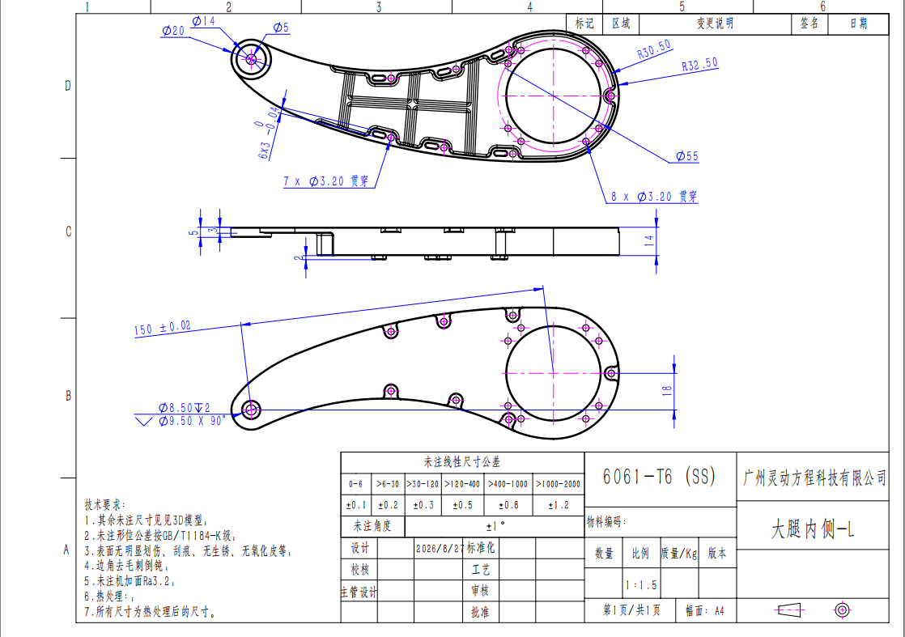 | 2 | 5 | 10 | 6061合金
 | 大腿内侧-R | 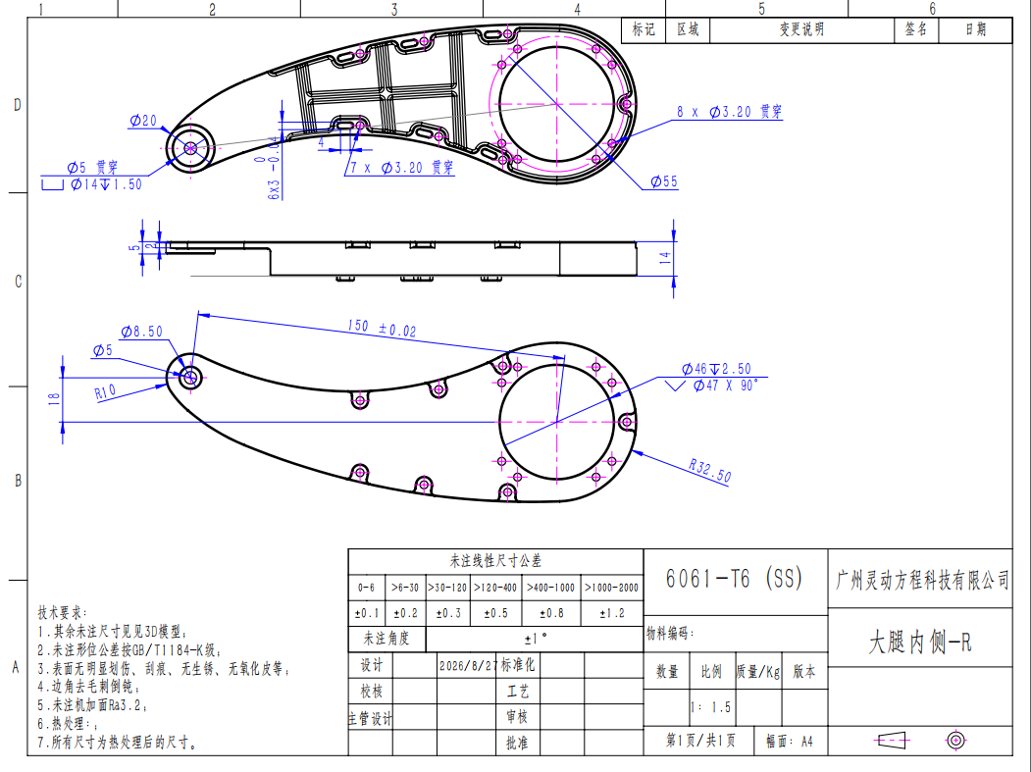 | 2 | 5 | 10 | 6061合金
 | 大腿外侧-L | 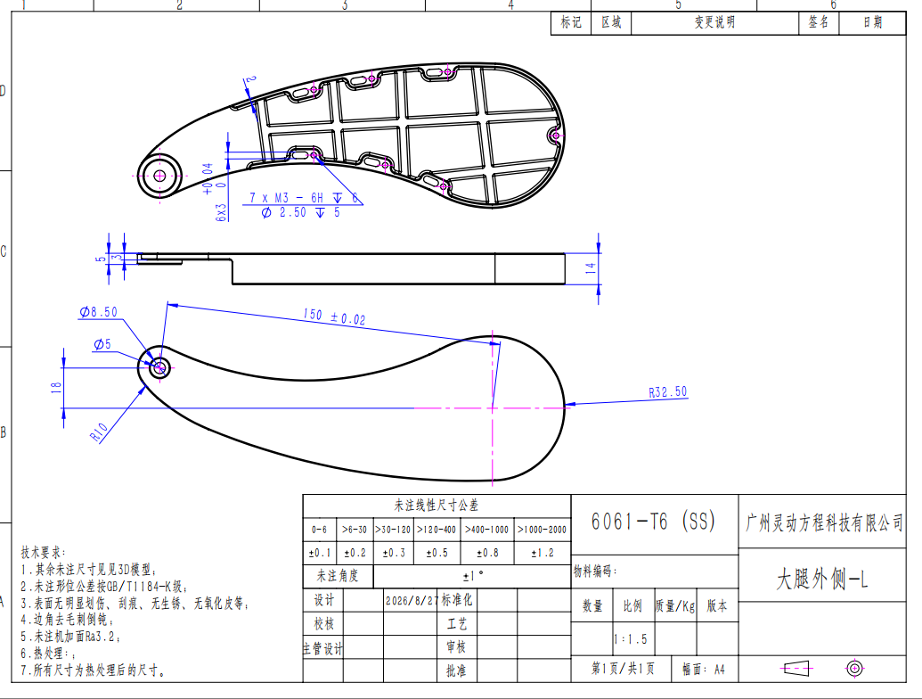 | 2 | 5 | 10 | 6061合金
 | 大腿外侧-R | 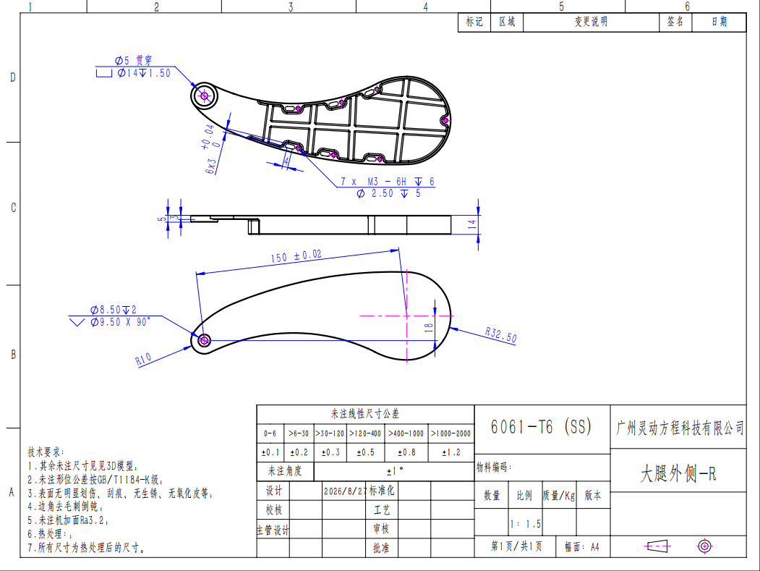 | 2 | 5 | 10 | 6061合金
 | 大小腿电机连接块 | 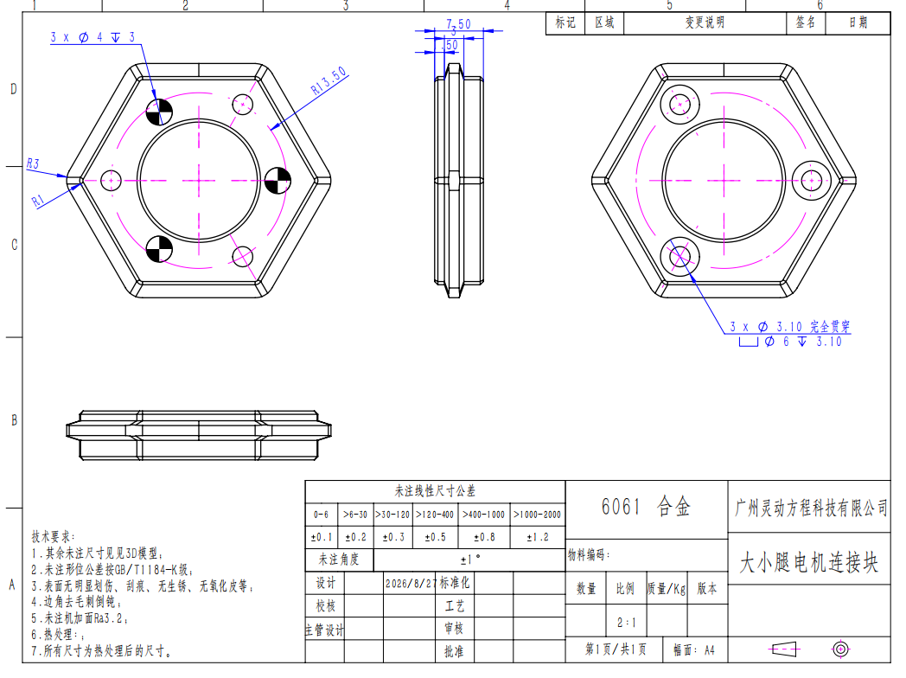 | 8 | 5 | 40 | 6061合金
 | 横梁 | 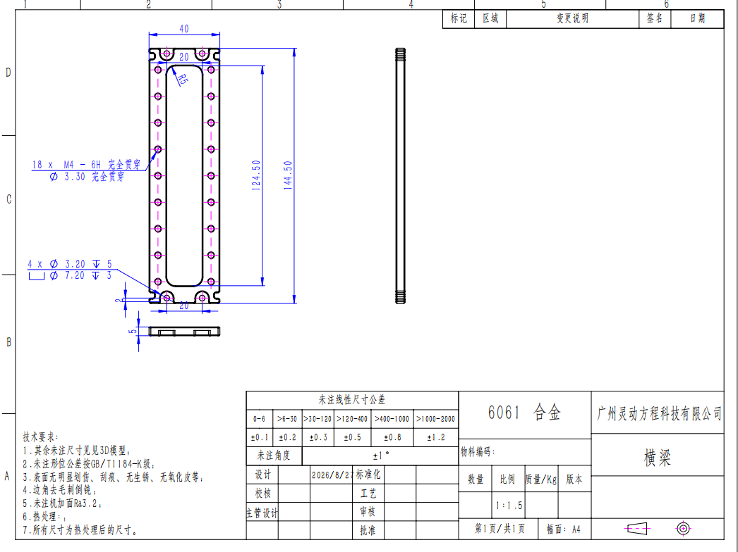 | 2 | 5 | 10 | 6061合金
 | 髋关节连接 | 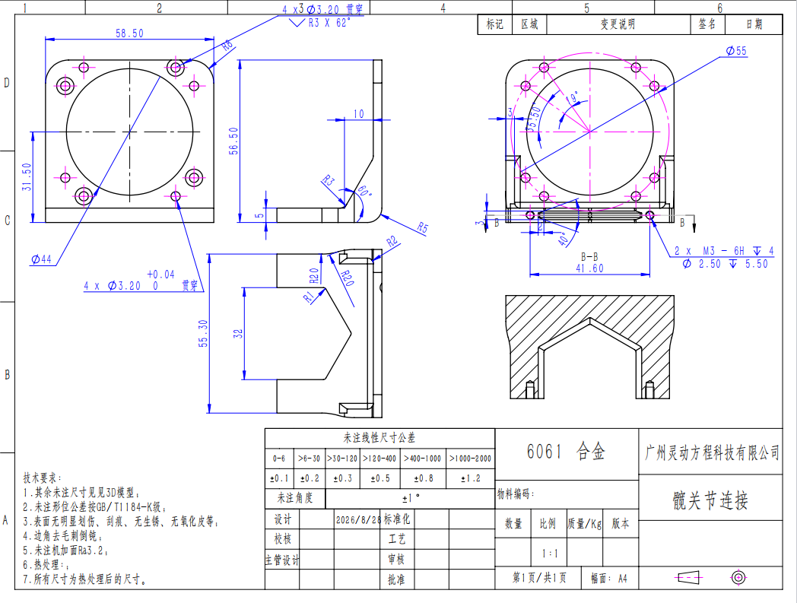 | 4 | 5 | 20 | 6061合金
 | 钢连杆 | 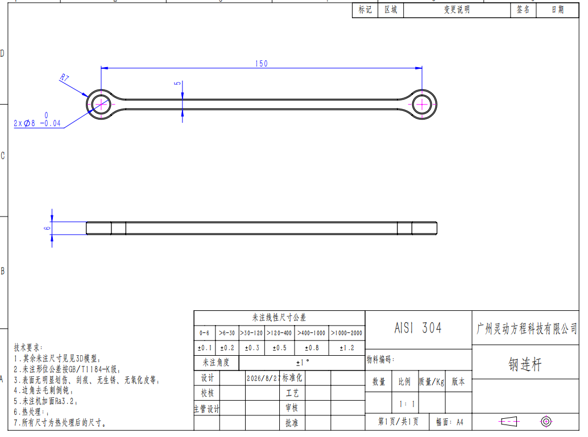 | 4 | 5 | 20 | AISI 304
 | 箱体侧板_5036 | 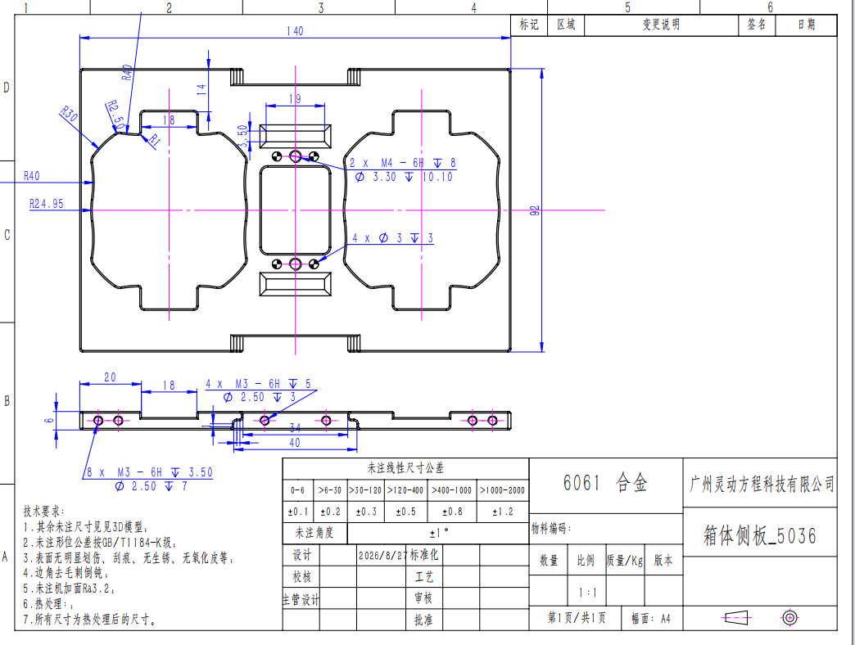 | 2 | 5 | 10 | 6061合金
 | 摇臂 | 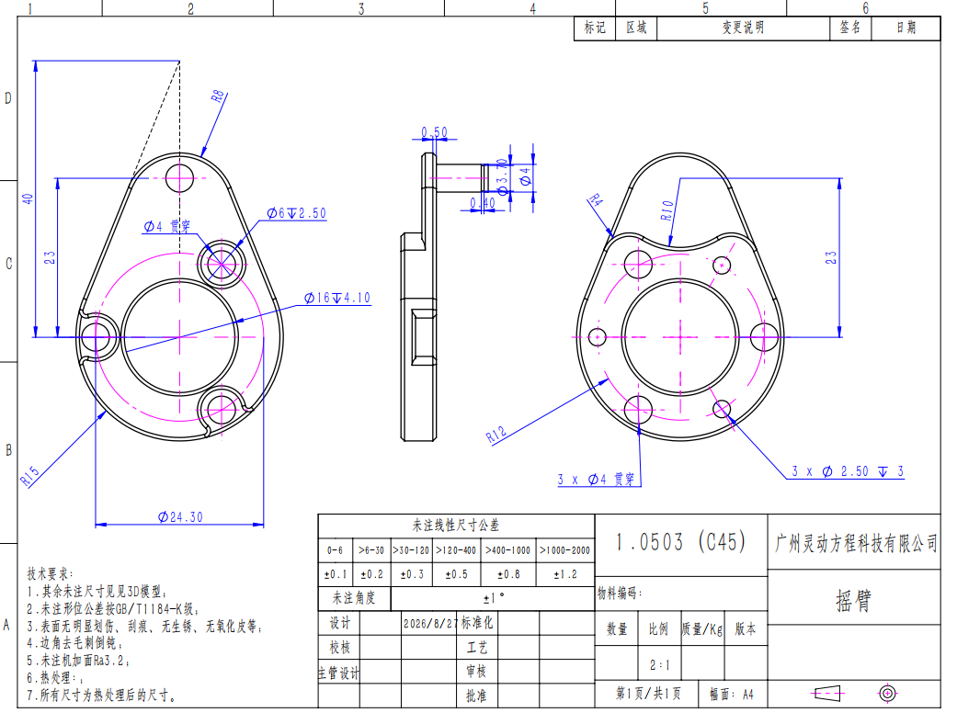 | 4 | 5 | 20 | 45钢
 | 肘关节连接A | 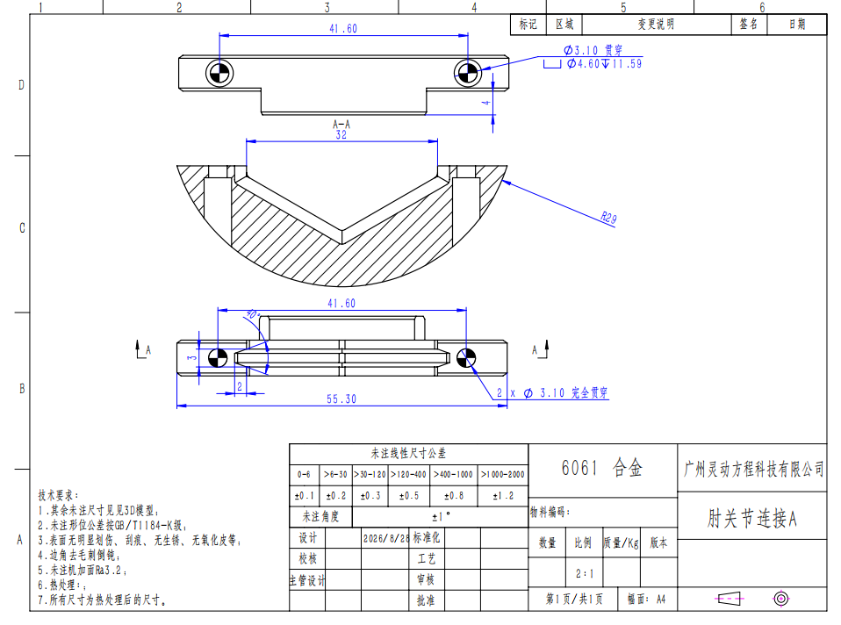 | 8 | 5 | 40 | 6061合金
 | 肘关节连接B | 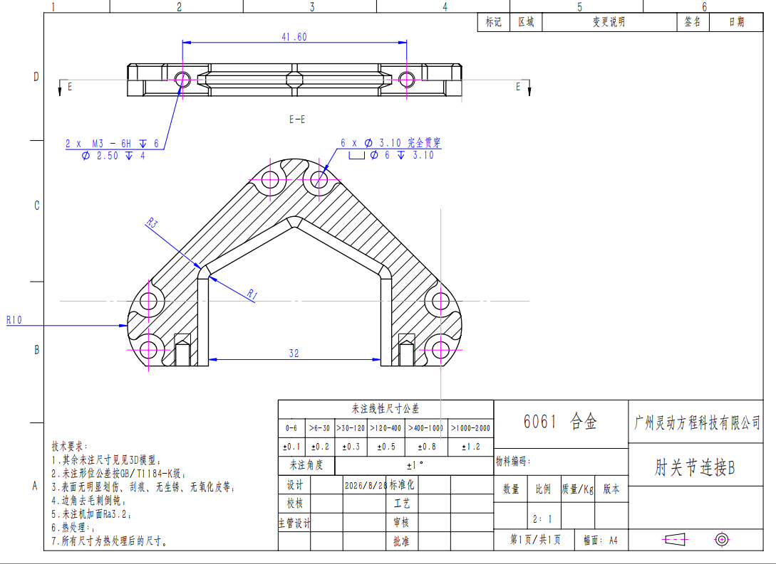 | 4 | 5 | 20 | 6061合金
 | 钣金快拆_5036 | 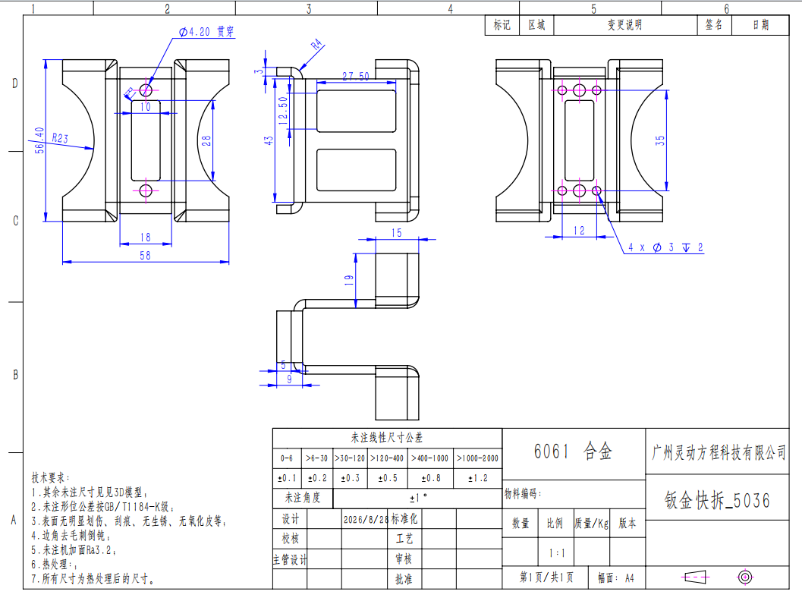 | 2 | 5 | 10 | 6061合金
 | 大腿关节限位块 | 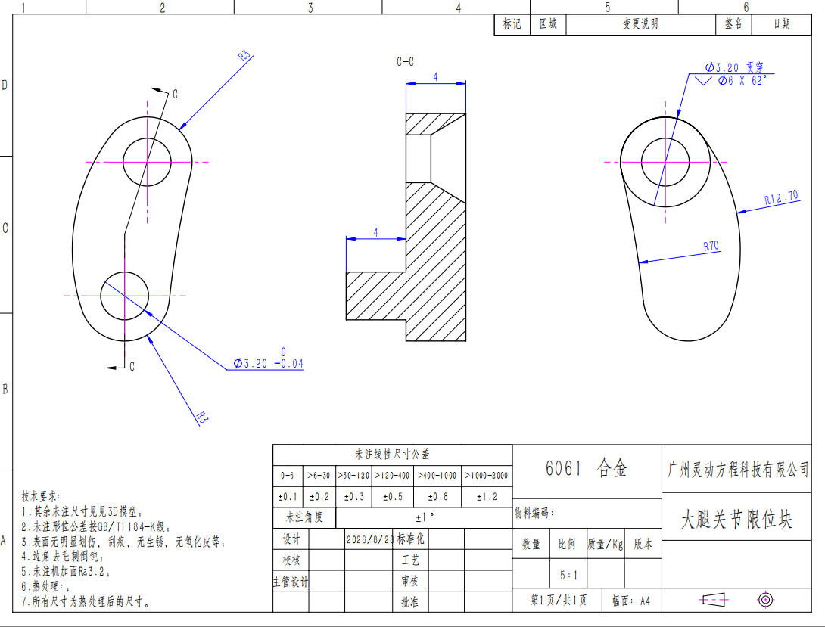 | 8 | 5 | 40 | 6061合金
 | 髋关节限位块 | 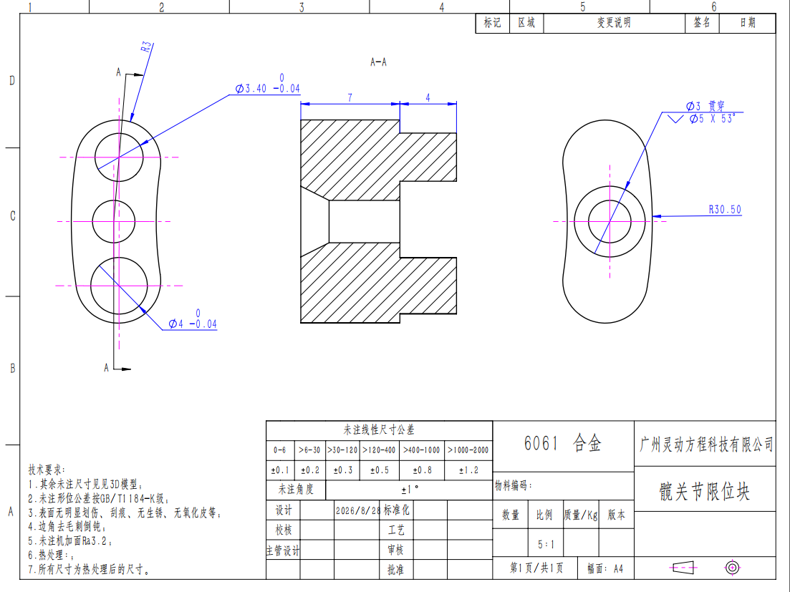 | 8 | 5 | 40 | 6061合金

